目次
印 刷
fs積算System 説明書
 |  | 使用のﾌﾟﾘﾝﾀｰをカラー印刷設定
 | １) は じ め に

 | ２) 見 積 書 作 成 業 務

 | ３) 補 助 業 務

 | ４) 操作説明動画

 | ５）遍 歴

 | ６）著 作 権
 |  | Product by fscivil

御挨拶
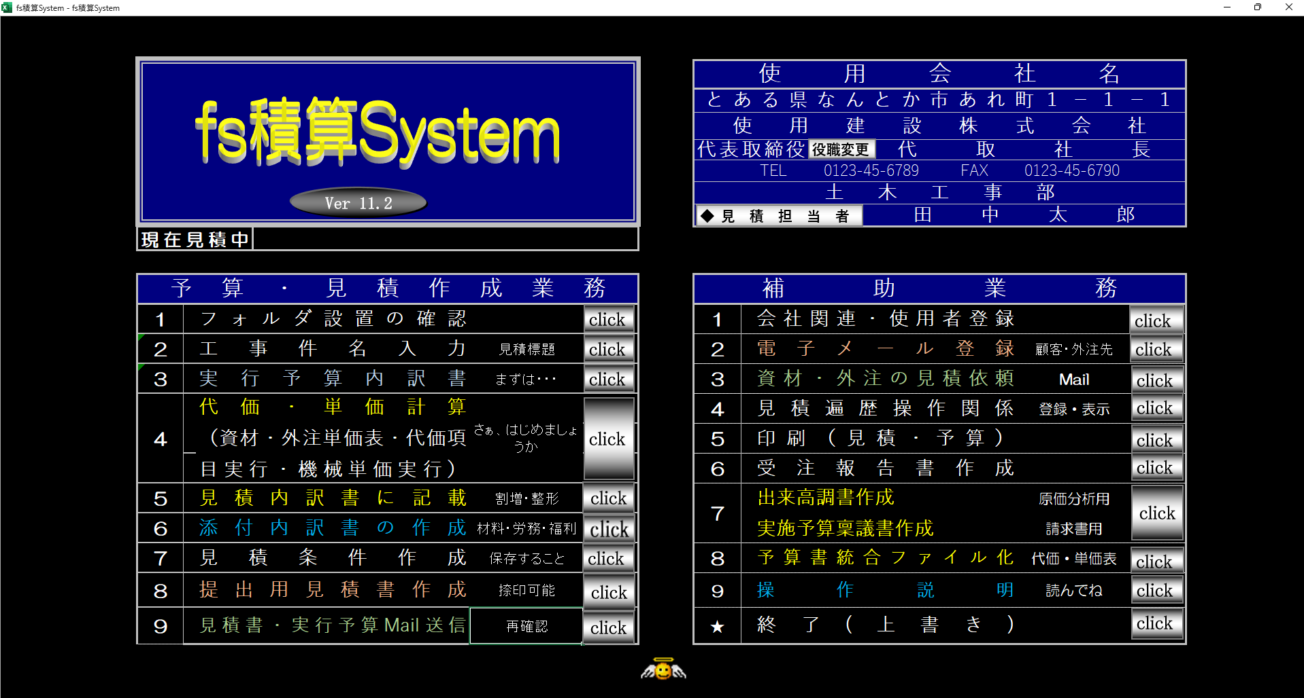
はじめに

 | 御 挨 拶 |  |  |  | 戻る

この度、拙作のfs積算Systemをダウンロードして頂き感謝申し上げます。
土木工事の積算＆実行予算書作成を支援するアプリケーションです。

今回より機械単価実行と代価項目実行を利用することにより積算する毎にデータを蓄積
可能としました。他の人が積算した内訳データも利用可能です。

民間工事の原価を把握し、見積書を作成でき、Net金額を容易に判断できる他、官公庁受注後の
実行予算作成も可能です。
また、受注後には、出来高調書・稟議書も作成可能。

 |  |  | 2025-04-01 | 古川 信（fscivil）

 |  | イメージ画像

動作条件
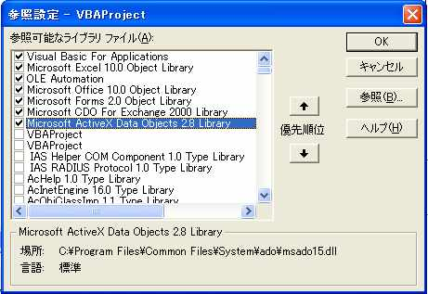
 | はじめに

 |  | 動作条件 | 戻る

● | 対応バージョン
 | 通常のパソコンでは、私以上のハードをお持ちでしょうから大丈夫でしょうが、
 | メモリは、８Ｍ以上は必要と思われます。ご自分のパソコンをチェックしてみて下さい。
 | WINDOWS用でエクセルで動作します。
 | 作成当初の環境
 | 対応ＯＳ Windows 8,1 、10 、11
 | 対応Excel Excel 2016以降

● | 私の現在の状況(2023年）を掲載しますので、ご参考に
 | パソコン | Intel(R) Core(TM) i7-6700 CPU @ 3.40GHz | Intel(R) Core(TM) i7-14700F (2.10 GHz)
 | RAM | 32G | 32G
 | OS | Windows 10 Home | Windows 11 Pro
 | EXCEL | Excel2016（32bit） | Excel2024（64bit）

● | 画面解像度を 1920*1020が最適

 | Ｗｉｎｄｏｗを４個利用するため、デュアルデスプレー（2画面）だと 最適です

● | 重要
 | 他のエクセルファイルが開いてる状態で fs積算Systemを起動させるとエラーになりますので
 | 他のエクセルファイルを閉じてから 再度起動願います。その後必要な他のエクセルファイルを
 | 開いてください

 | Mail送信できる契約がされてる事
 | Ver8.5 より Microsoft Outlookの使用しない方法に変更
 | 使用するパソコンで メールが 出来る環境であること。
 | （送信サーバー・メールアドレス必須）

● | エクセルの参照設定を確認
 | 【表示】【ツールバー】【Vｉｓual Basic】を選択し Vｉｓual Basic Editor アイコンクリック
 | Vｉｓual Basic Editor画面より【ツール】【参照設定】を選択し下記のようにチェクする。
 | 特に下記のライブラリーをチェックすること。
 | Microsoft CDO For Exchange 2000 Library
 | Microsoft ActiveX Data Objects 2.X Library(Xはバージョンによって異なる）

設置方法
 | はじめに

 |  |  | 設置方法 |  |  |  | 戻る

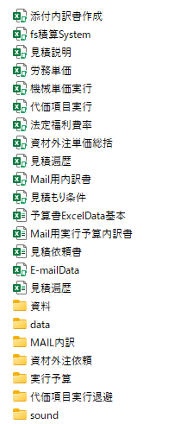
 | ダウンロードした「fs積算System.zip」を できれば「C:¥」に解凍、他の箇所でもOKです。スタート時
 | フォルダ確認の時 「OK」を行うと自動でフォルダ設置判断される。
 | 「fs積算」フォルダ以下は、必ず下記の状態にして下さい。

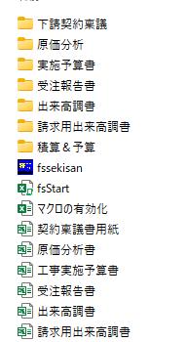
 | フォルダ状況

 | ※ 起動準備
 |  | Ｅｘｃｅｌ2016バージョンでは
 |  | まず起動させるためには、エクセルのセキュリティを「中」以下にしなければなりません。
 |  | エクセルを起動し「ツール」「マクロ」「セキュリティ」の順でコマンド選択後
 |  | 「セキュリティを中レベル以下」にして下さい。これでエクセルを一旦終了する。
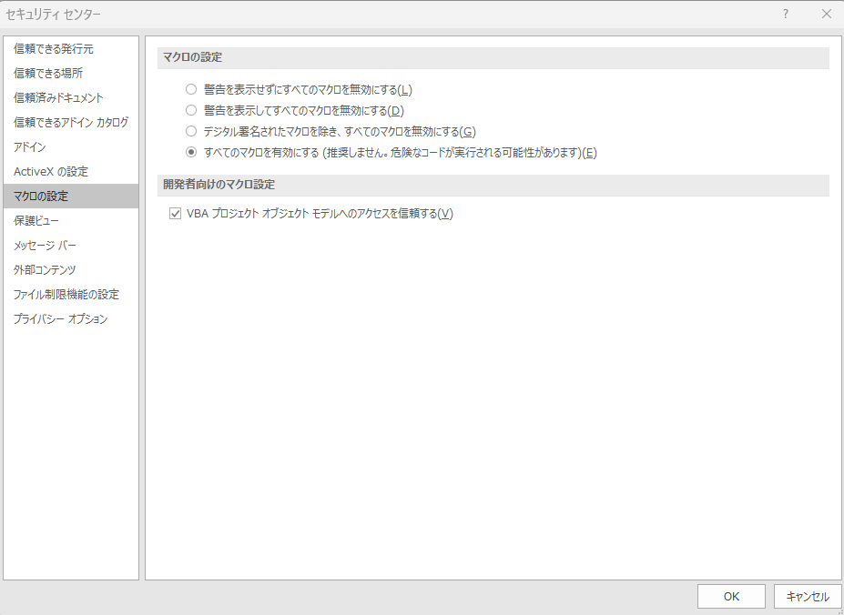
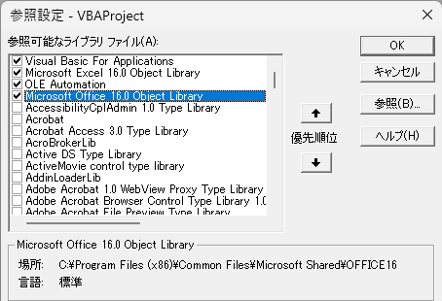
 |  | 次回から、この設定になっております。

 |  | Excel2012バージョンでは

 | A) 「fsStart.xlsm」からスタートする場合

 |  |  | オープン画面
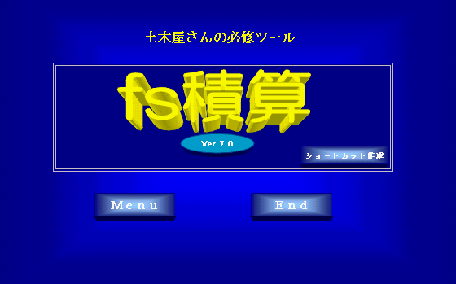


 | ここで 「ショートカット作成」ボタンを押すと、ディスクトップ画面のショートアイコンが作成されます。
 | ディスクトップ画面より簡単起動できます。

 | 「Menu」画面
 | 各業務の新規作成と既データを表示させ、作成・修正等を選択することが可能です。
 |  |  |  |  | Menu画面
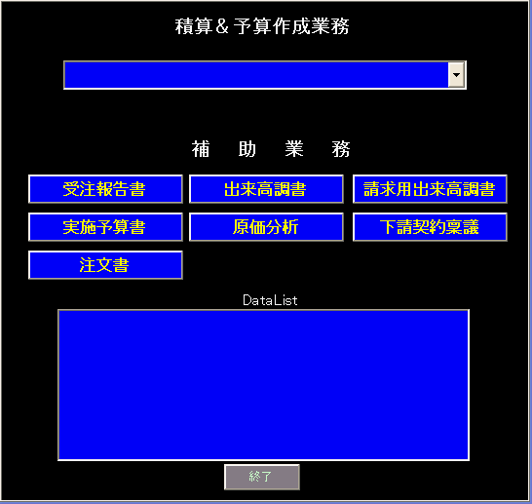

 | 積算＆予算業務のコンボボックスより 新規見積もり作成 or 過去積算ﾌｧｲﾙを呼び出して作業開始
 | 事件名登録後の積算データは「data」フォルダに登録され 補助業務作成後は 各補助業務ﾌｫﾙﾀﾞに登録されます。
 | B) 「fs積算System」からスタートする場合
 | 積算＆予算作成業務の 「新規作成」を行った場合のフロー図です

 | 初期設定部分 | 使用会社入力・使用者・送信サーバ設定
 |  |  |  |  | e-mail登録

 |  | ﾌｫﾙﾀﾞ設置確認 及び 設定

 |  |  | 上書き保存

 | 予算部分 | 工事名等入力（登録） |  |  |  |  | 〇 資材・外注関連
 |  |  |  |  |  |  | 取引先Mail登録
 |  | 予算内訳入力 |  |  |  |  | 取引先Mail数量・設計書送付
 |  |  |  |  |  |  | 〇 労務関連
 |  |  |  |  |  |  | 労務種別・単価登録
 |  | 代価表・単価表作成 |  |  |  |  | 〇代価項目実行
 |  | 同時に下記ファイルも開きます |  |  |  |  | 過去の代価・単価 利用
 |  | 「資材・外注」「代価項目実行」「機械単価実行」 |  |  |  |  | 過去fs積算Systemより追記可能
 |  |  |  |  |  |  | 〇機械単価実行
繰り返し |  |  |  |  | 資材・外注数量計算 |  | 燃料消費量も記入

 |  | 予算単価登録・代価表登録

 |  |  |  |  |  |  |  | 補助業務
 | 見積内訳部分 | 見積内訳記載 |  |  |  |  |  | 〇予算書作成
 |  |  |  | 予算内訳＊割り増し率 |  |  |  | 〇出来高調書作成
 |  |  |  | 見積もり条件作成 |  |  |  | 〇出来高調書（元請）作成
 |  |  |  |  |  |  |  | 〇原価分析書作成
 | 追加内訳部分 | 建設業法改正追加分 |  |  |  | 2026年度より |  | 〇見積遍歴登録
 |  |  |  | 「材料費」「労務費」 |  |  |  | 〇受注報告書作成
 |  |  |  | 「法定福利費事業主分」 |  |  |  | ●添付内訳書作成
 |  |  |  | 「建退共掛金」
 |  |  |  | 「安全衛生経費」

 |  | 見積書・内訳書・条件書登録

 |  | 確認・捺印

 |  | 見積内訳書送信 実行予算書送信

工事件名
見 積 書 作 成 業 務

 | 工事件名 | 戻る

工事名,工事場所,工期,提出日等をユーザーホームに入力して準備完了｡
登録する際、「工事件名.xls」の名前になるため、必ず入力願います

 | イメージ画像
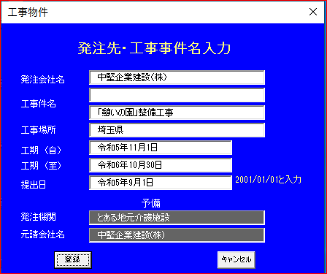

下の段に記入された名称で保存されます。

平成１４年９月１２日のときは
「2002/09/12」と入力する。

見積依頼書をE-MAILで送信する場合、見積依頼書の頭に発注機関（例えば、国土交通省、
●●県）受注業者（元請け）名を表示し、どんな物件かを材料業者や外注業者に解りやすくする
ために記入する。
※工事名入力の際は、( )や＆等の文字入力は、なるべく避けて下さい。
モジュール違反画面が出てしまいます。

 | イメージ画像

工事件名登録先は 「data」ﾌｫﾙﾀﾞになります。
また 「資材外注依頼」ﾌｫﾙﾀﾞにも 工事名が登録されます。
設計書や見積依頼資料を置く。見積依頼先からのデータを登録するフォルダとなります。

実行予算表示
見 積 書 作 成 業 務

 | 実行予算書表示 |  | 戻る

この見積は,実行予算を作成するのにも使用できる様になっておりますので,最初に実行
予算の内訳(工種,細目,単位,数量)を入力します｡｢直接工事費計｣は、2-7列目に記入して
下さい。通常の共通仮設費や現場管理費等記入は、「直接工事費計」が記入され下段に｢
一般項目記載」ボタンで一気に記入されます。
数量部分に入力された工種が代価表に作成されます。（１式でも 作成されます。）
数量が記載された工種行は 必ず同じ列にしてください（下の例では4列目）
数量の入ってない上位工種には 「１式」は記述しないでください。見積書作成時には自動で
「１式」も記載され金額も記載されます。
単位は、リストより選択も可能です。

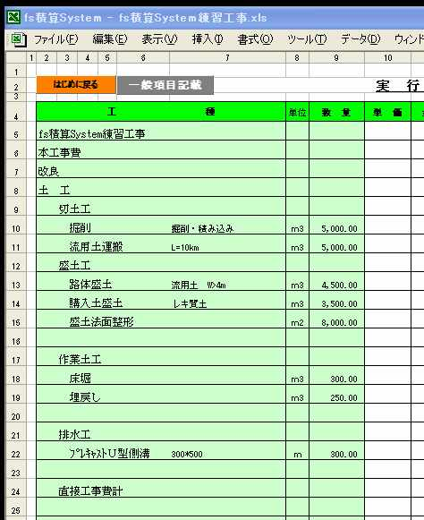
 | イメージ画像
 |  |  |  | 注意）
 |  |  |  | 数量を記入した行（積算する値）の 工種記入の場合は
 |  |  |  | 全て同じ列に記入の事
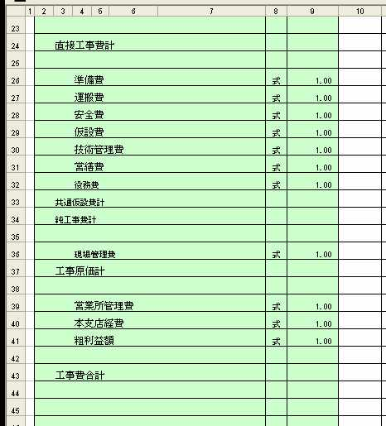

単位は、リストからも選択できます。

設計項目の手入力

「一般項目記載」をクリックすると記載されます。

「直接工事費計」をＢーＧ列に入力後「一般項目記載」ボタン

上記の場合は |  | 4列目記入工種に対応して数量記述されてますね

既に 工種と数量が入力し 積算開始し。材料・外注・労務・仮設・機械等費目も登録された後に
工種の追加・削除等をしなければならない場合は 追加・削除する前に 「fs積算Menu」より データの
一括登録を行うことをお勧めします。 数量等変更した場合、登録済みデータを呼び出し代価登録する際、数量
に合わせた各データが記入されますので。

代価・単価計算代価選択
見 積 書 作 成 業 務
 | 代価・単価計算（代価選択） |  | 戻る

代価表の選択･表示ボタンによりリストボックスが開きます｡

 |  | イメージ画像
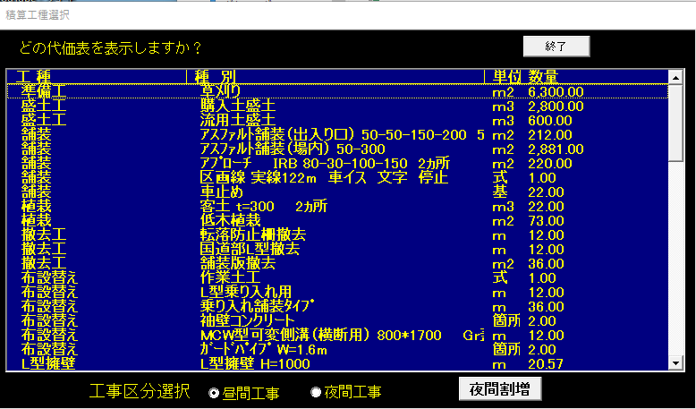

リストボックスに表示されるのは、数量が記入された部分のみです。
工種には、大工種・代価作成を要する種別が表示されています。
この中から、１つ選択（クリック）することにより入力用（表示用）代価表が現れます。
「夜間工事」チェック後[夜間割増]ボタンにより 夜間工事での作業員単価を変更すること
が可能
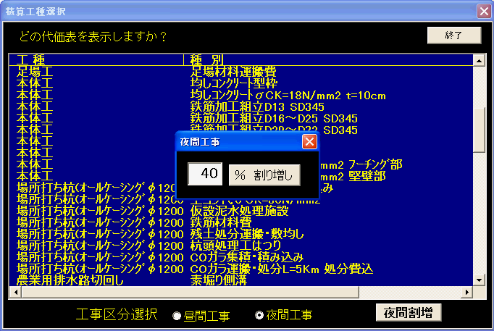
 |  | イメージ画像

工事区分によって夜間又は昼間工事を選択して下さい。
参考）
国交書の発注では 夜間割り増しは 50%なっていますね。また 著しく制限がある
場合は追加 １４％となっています。

現場管理費を選択すると 現場経費内訳書が表示されますので
各費目を入力し合計を確認願います

 |  | イメージ画像
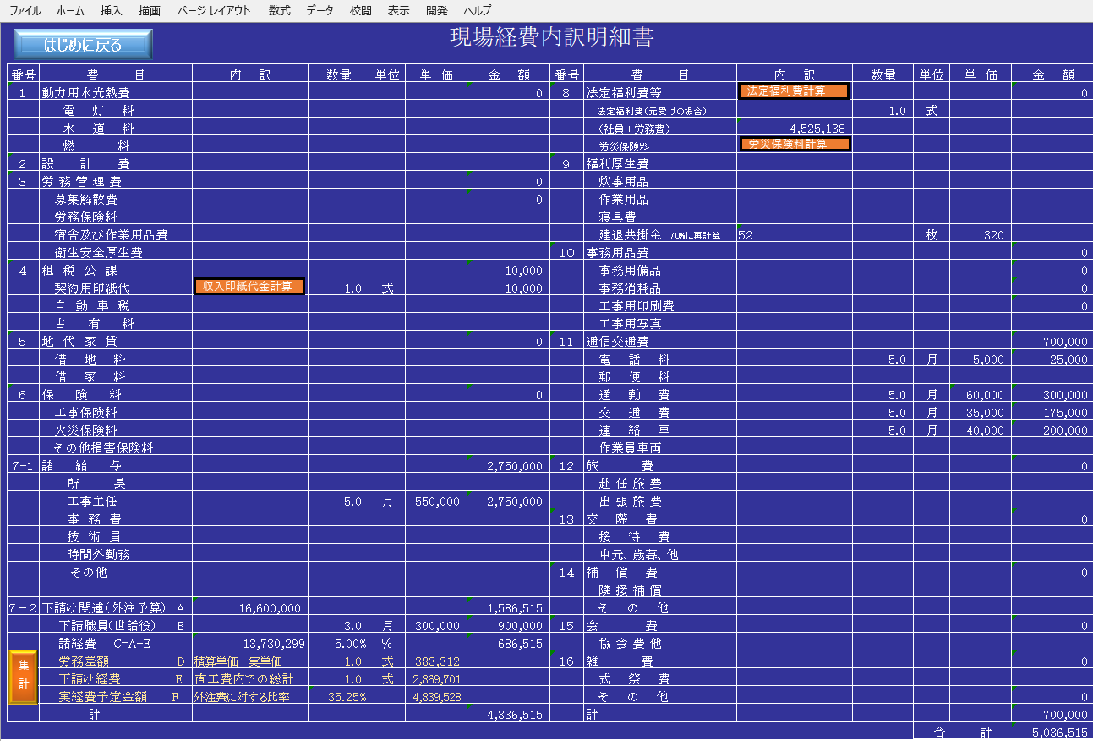

１）法定福利費については 元受工事の場合計算①国交省工種の算定表⓶労務費金額から計算の
どちらかを採用
２）労災保険料は 労務費・工種保険料率より計算。
３）建退共掛金は 労務人数＊参加率
４）印紙代 請負金額より計算
５）下請け関連
下請けの経費 労務外注費に対してどの程度経費を考えるかを計算。
橙色の部分 労務差額・・・直工費内での労務単価は 国交省指定単価より高久設定しているため その
差額総計を計上。直工費の中に「下請け経費」として 記述した分の金額の総計を 計上
よって このサンプルでは 外注労務に対して35.23％の経費が計上されている。

代価単価計算fs積算Menu
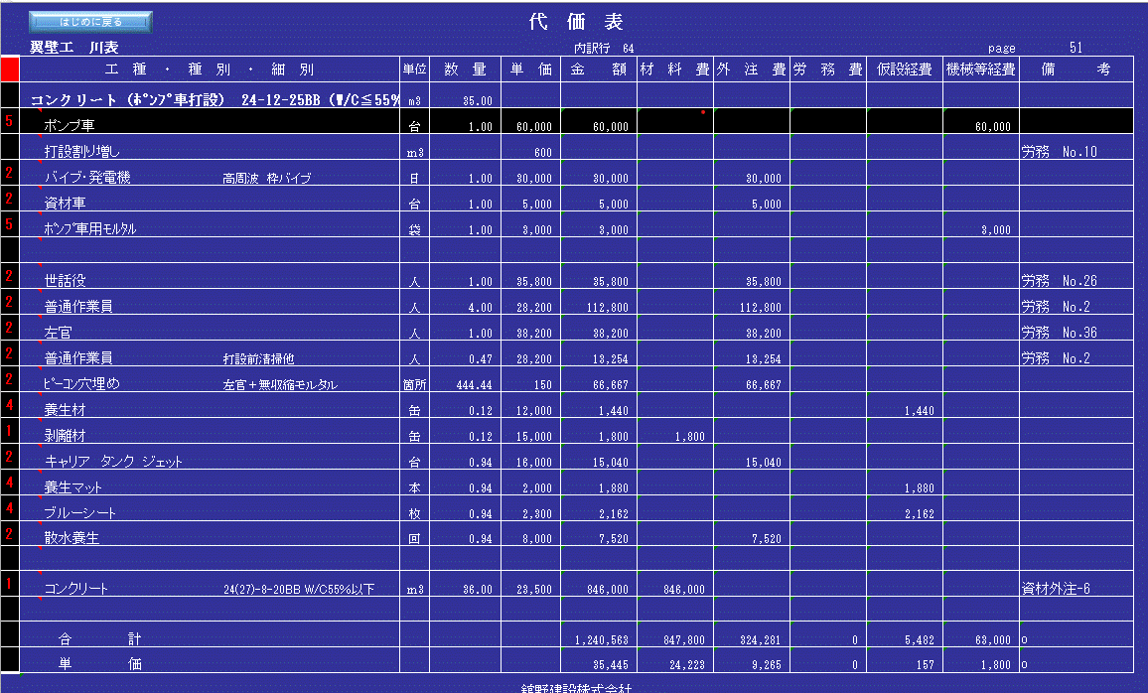
 | 見 積 書 作 成 業 務

 |  |  | 代価・単価計算（fs積算Menu） |  |  |  | 戻る

 | 選択後に、４個のWindowが表示され、指定された代価表も表示されます。
１） | 代価表（単価表）
 | 選択された工種・種別が記入され、もし既登録（計算）済みデータがあれば表示されます。

 |  |  |  | イメージ画像
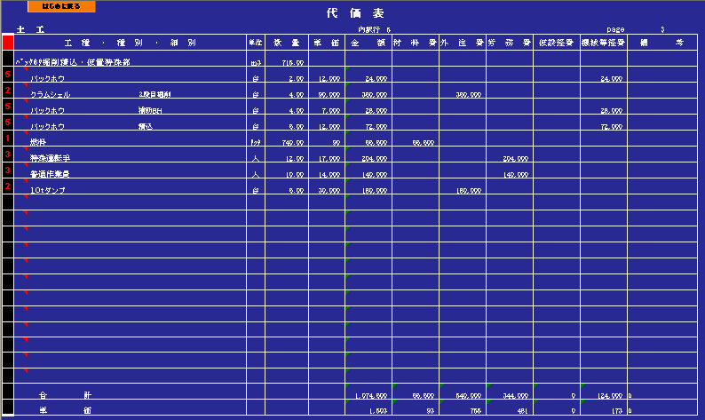

 | 工種・種別・細別、単位、数量は、通常通りの入力です。
 | 赤枠部分に数字「１～５」を入力すると黄色枠の「材料費」「外注費」「労務費」「仮設経費」「機械等
 | 経費」の金額欄に対応しております。緑枠部分には「●」を入れるとあ「安全衛生経費」に集計される。

２） | 資材・外注単価表
 | 材料や外注など、見積依頼した結果（単価）を記入するＷｉｎｄｏｗです。
 | 材料名・外注種類の種別、寸法名は、代価表や単価表に記入する場合は、同じ名称を使用して下さい。
 | 代価表に単価を自動記入する時の必須条件です。
 |  |  |  |  | イメージ画像
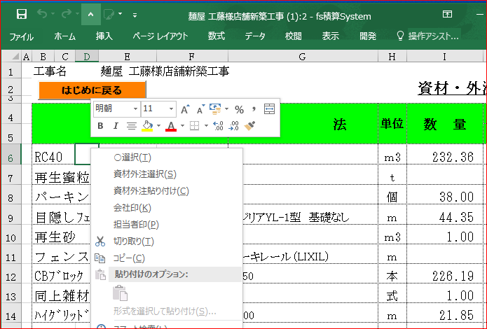

 | 数社から見積もりとった単価を比較し 最も安い単価が 決定単価となり採用されます。（決定単価を独断で決定もあり）
 | 代価表（単価表）に記載する方法
 |  | この画面で 右ｸﾘｯｸすると「資材外注選択」「資材外注貼り付け」コマンドが出てきます。
 |  | １） 必要な 外注・資材の行にマウスを持っていき 「資材外注選択」ボタンをクリックする。
 |  | ２） 代価表（単価表）に記載する行にマウスを持っていき 「資材外注貼り付け」ボタンをクリックする。
 |  | ３） 資材・外注の項目名 及び 決定単価が 代価表（単価表）に登録されます。
３） | 代価項目実行
 | fs積算ＳｙｓｔｅｍのメインのWindowです。
 | この代価項目実行ファイルは、単独ファイルになっているため、「○○工事」の積算データを登録でき、
 | 次回「△△工事」を積算する場合に代価表に記入でき利用可能になります。
 | また、同僚が使用しているこのファイル名を自分のに置き換えると同僚のデータも利用できます。
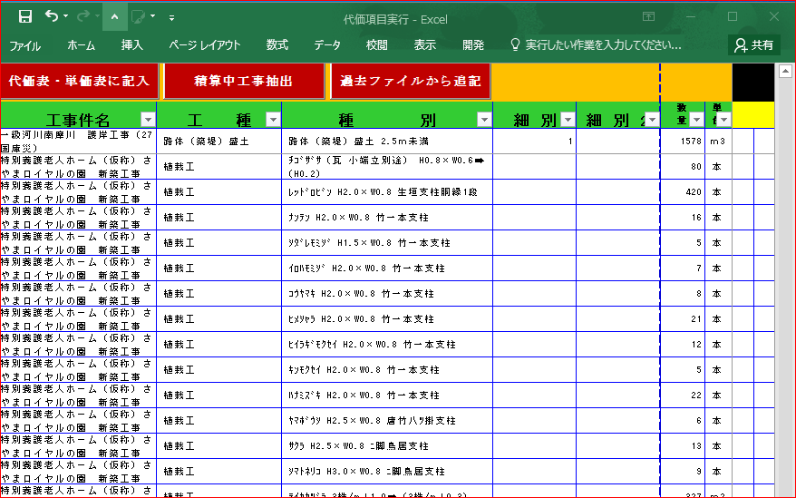
 |  |  |  |  | イメージ画像

 | オートフィルタ〔▽〕ボタンを、工種、種別、細別・・・順に選んで１つに絞った段階
 | で「単価表に記入」で、一気に代価表（単価表）Windowへ計算修正した数量・工種・
 | 単価が記入されます。
４） | 機械単価実行
 | 機械単価は、リース単価、社内引き当て単価、オペ付き単価等を入力して下さい。
 | 実行予算に使用する単価ですので、見積等をとって、単価を記入した方が良いでしょう。
 | （下記の例は、公共工事積算で使用する単価ですので消去して御使用下さい）

 | 代価表（単価表）の入力したい行をクリックし（書き込みたい位置の確定）、機械単価実行のオート
 | フィル〔▽〕ボタンで１件選択し「単価記入」ボタンで代価表（単価表）の単価欄に記入されます。

 |  |  |  |  | イメージ画像
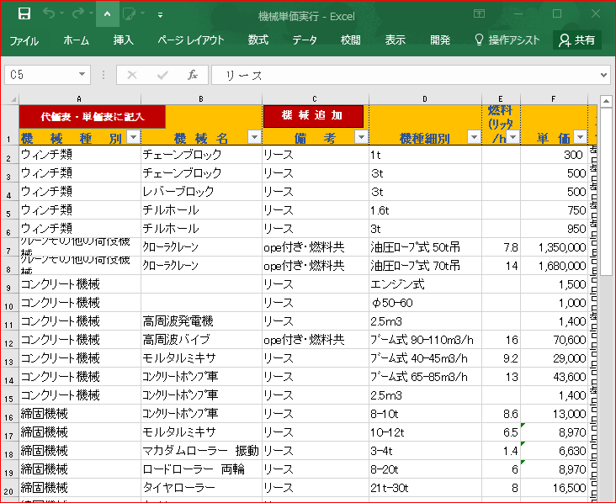

 | 上記４つのＷｉｎｄｏｗはむやみに閉じないで下さい。

 |  | 特に「代価項目実行」は絶対に閉じないで下さい！！！。
５） | fs積算Menu について

 | 「アドイン」をクリックすると下記の「fs積算Menu」が表示されます。
 | fs積算Systemは、このワークシートメニューの「fs積算Menu」のコマンドを利用します。
 | 代価表・単価表上で計算業務を行う場合に現れます。

 |  |  |  | イメージ画像
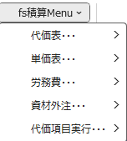
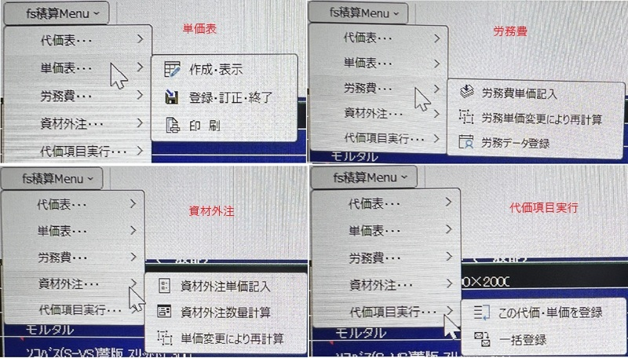

 | fs積算Ｍｅｎｕのコマンド説明

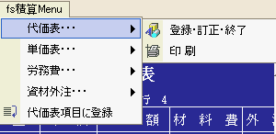
 | ● 代価表…

 |  |  | 登録・訂正・終了
 |  |  | 代価表上で、修正を加えたり、新規に計算し終わった場合に行う。
 |  |  | 代価データシート（ＤＤＡＴＡ）に登録と同時に、実行予算内訳シートにも
 |  |  | 、費目別に登録・修正します。
 |  |  | 画面は、再度代価表選択画面に変わります。
 |  |  | また、代価表上の左上「はじめに戻る」のボタンも同じ動作を行います。

 |  |  | 印 刷
 |  |  | 代価表を一気に印刷します。
 |  |  | A4横のタイプです。工種が多い場合は、印刷用紙のセットを確認して下さい。

 | ● 単価表…
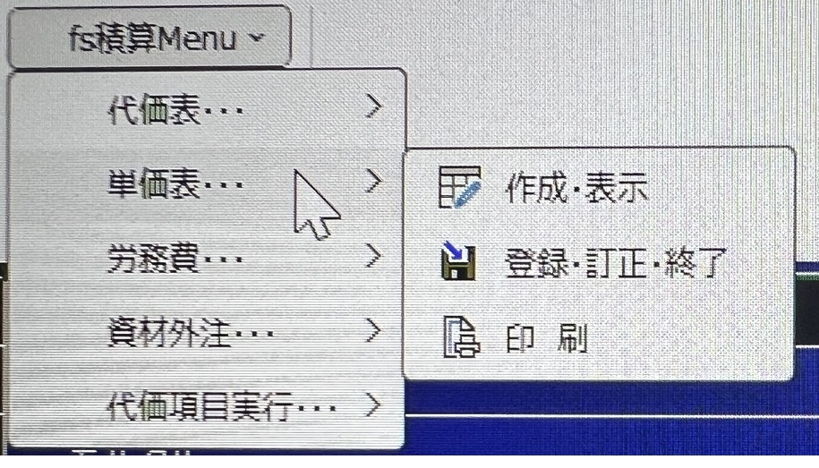

 |  | 作成・表示
 |  |  | 代価表上で、工種、数量（１式も含め）が記入されていて、その階層下
 |  |  | の単価表を作りたい行をクリック（これで指定されたことになります）
 |  |  | 単価表・・・・作成・表示で、単価表の画面に変わります。
 |  |  | 既データ登録されている場合は、表示されます。
 |  |  | 既データ登録されているかは、代価表の備考欄に「単価表-***」が記述
 |  |  | されてるか否かで判断できます。

 |  | 登録・訂正・終了
 |  |  | 単価表上で、修正を加えたり、新規に計算し終わった場合に行う。
 |  |  | 単価データシート（ＴＤＡＴＡ）に登録と同時に、代価表シートにも
 |  |  | 、費目別に登録・修正します。
 |  |  | 画面は、代価表画面に変わります。
 |  |  | また、単価表上の左上「前に戻る」のボタンも同じ動作を行います。

 |  | 印 刷
 |  |  | 単価表を一気に印刷します。
 |  |  | A4横のタイプです。工種が多い場合は、印刷用紙のセットを確認して下さい。

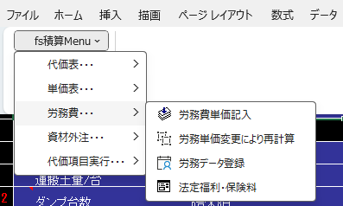
 | ● 労務費…

 |  | 労務費単価記入
 |  |  | 既に登録済み労務単価を労務種別毎の単価を代価表、単価表の単価欄
 |  |  | に記入します。
 |  |  | 但し、代価表・単価表の工種・種別・細別の欄には、正確な労務種別名
 |  |  | を記述する必要があります。
 |  |  | 例えば、特殊運転手・世話役・普通作業員・特殊作業員・・・・・・等等

 |  | 労務単価変更により再計算
 |  |  | 既に作成された代価・単価の労務費を一気に改訂し、実行予算の内訳書
 |  |  | も変更になります。

 |  | 労務費データ登録
 |  |  | 実行予算で使用する労務費単価を登録する画面が表示されます。
 |  |  | スピンボタンで１０件毎に記入後登録を行って下さい。
 |  |  | 全部で５０職種を登録できます。
 |  |  | 労務種別も、各社呼び名を入力可能に変更しました。

 |  |  | イメージ画像
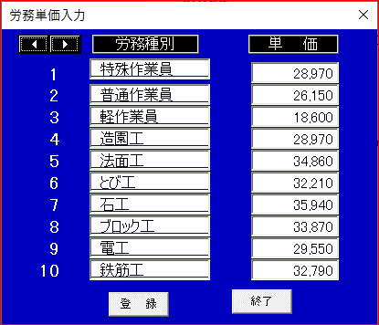

 |  | 法定福利費・保険料
 |  |  | 令和7年12月 建設業法改訂により「材料費」「労務費」「建退共」「法定福利費」
 |  |  | 「安全衛生経費」を計算のための 「添付内訳書作成.xlsm」を開いて計算する方法に
 |  |  | 変更しました

 | ● 資材・外注・・・
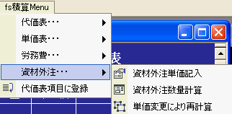

 |  | 資材外注単価記入
 |  |  | 表示されてる代価表（単価表）の資材や外注項目行に、単価が記入されます。
 |  |  | ただし、資材・外注単価表シートに決定単価や種類が登録されていなければなりません。
 |  |  | また、資材・外注シートの種別・細別と全く同じ内容が、代価表（単価表）の工種・種別に記
 |  |  | 載されていなければ、判定できず記述されません。
 |  |  | 文字部分をコピー（Wクリック）し代価表に貼り付け（Ｗクリックし貼り付け）して下さい。

 |  | 資材外注数量計算
 |  |  | 代価表・単価表の資材・外注数量を合計し、「資材・外注」シートの数量欄に記入します。
 |  |  | 単価が不明な場合でも、代価表・単価表を作成しながら、数量を記入しておくことをお勧め
 |  |  | します。 合計数量がでれば、資材・外注の「見積依頼書」をE-mail送信可能になります。

 |  | 単価変更による再計算
 |  |  | 既に代価・単価に入力済み資材・外注単価が変更になった場合（再見積もり・希望単価入力）に、
 |  |  | このコマンドをクリック願います。
 |  |  | 資材・外注単価が変更になった場合に、このコマンドをクリック願います。
 |  |  | 単価表・代価表・予算内訳書を一気に変更します。
 |  |  | 工種が多い場合は、多少時間がかかります。マクロ起動中は、むやみにキーを打たないで
 |  |  | 下さい。

 | ● 代価表項目に登録
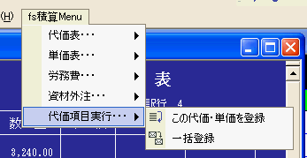

 |  |  | この代価・単価を登録
 |  |  | みなさんからの要望がありましたので、作成。fs積算Ｓｙｓｔｅｍの特徴部分となります。
 |  |  | 「代価項目実行」ファイルに現在表示中の代価表を、単位当たり数量で登録することができ
 |  |  | ます。
 |  |  | 下記例の場合ですと、6,200ｍ2当たりの各機械数量、材料数量、労務人数等そして単価
 |  |  | が代価表に記述されていますね。
 |  |  | この状態で【fs積算Menu】の【代価項目実行】をクリックする。下記フォームが現れます。
 |  |  | ここで、大工種コンボボックスより、どんな工種か選択。工種欄、種別・規格欄は、既に記述
 |  |  | されていますが、変更があれば修正。細別・備考欄にもコメントを入れた方が良いでしょう。
 |  |  | 代価項目実行ファイルに登録する最小単位をいくつにするか数量・単位を記入・選択。
 |  |  | 数量には 「1」「10」「100」のどれかを入力願います
 |  |  | 【登録】ボタンで代価項目実行の既存データの下部に追加登録されます。
 |  |  | 「代価項目実行」より上記を呼び出すと 代価・単価の数量に合わせて各細別・種別が記録されます
 |  |  | 大工種の他に工事名を記入出来るようにもなりました。
 |  |  |  |  |  | イメージ画像
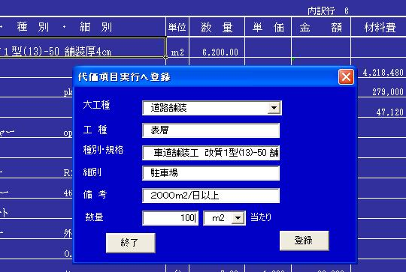

 |  | 一括登録
 |  |  | 受注した工事の積算データを登録し、後日類似した工事を積算する場合に必要と思い
 |  |  | このコマンドを追加しました。
 |  |  | 大工種の部分には、工事件名が記入されます。
 |  |  | 数量は、積算時の数量がそのまま記述されます。
 |  |  | 細別・備考欄は、「代価項目実行」ファイルに直接記述願います。
 |  |  | 代価項目実行ファイルより選択したデータを代価・単価表に記述された場合は、代価・
 |  |  | 単価表の数量に合わせ、各機械・労務・材料等の数量を変更し記述されます。

 | 注意
６） | 各単価表の単価、金額、材料費、労務費・・・・等の金額を実行予算書の各欄に記入します。
 | 「直接工事費計」「共通仮設費計」「純工事費計」「工事原価計」にも数式と各金額計も記入されます。

 | ※単価は、代価表に於いて単価合計を数量で割っているのですが、小数点以下の関係で、材料費、
 | の合計と実行予算書の数量＊単価との金額差が生じてしまいます。この点は御了承願います。
 | 「１式」や「１個」等の数量の場合は、単価欄は空白で、金額欄に記入されます。

 | 参考
７） | 「fs積算Menu」の労務単価変更・資材外注単価変更後に 「再計算」を行うことにより
 | 単価・代価・予算内訳の金額が変更になります。また下記の「備考」欄に資材外注No、労務No
 | が表示されます。

見積内訳書に記載
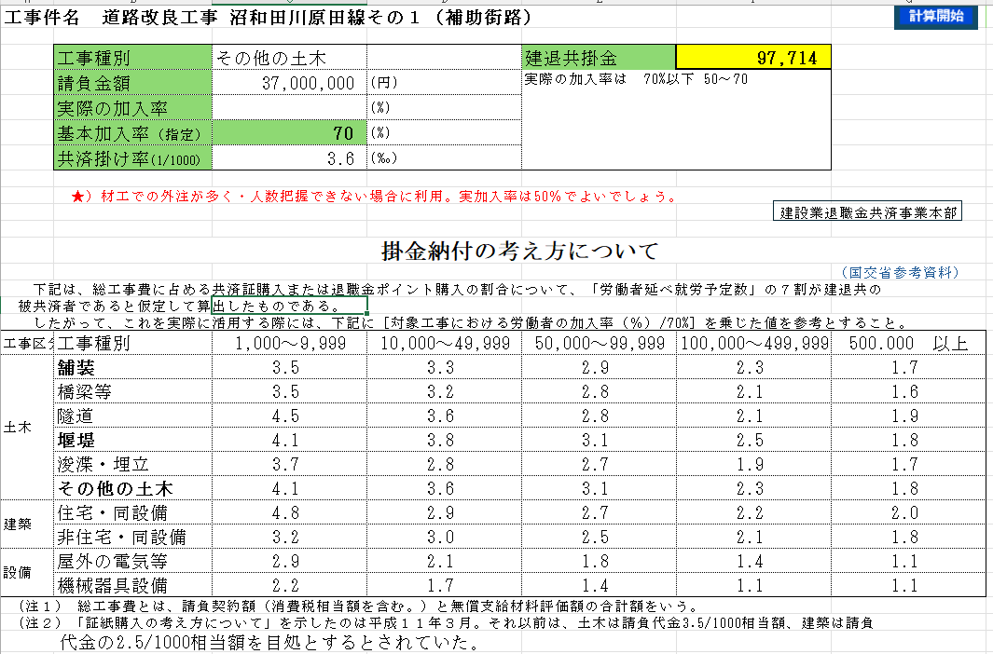
見 積 書 作 成 業 務

 |  | 見積内訳書に記載 |  |  | 戻る

内訳書記載をクリックすると内訳書に実行予算の工種・細別・単価・数量を書き込みます。
※ 工種や規格・細別など変更があった場合は、実行予算書の部分を修正願います。
「切り上桁処理後計算」ボタンを押すと「予算割増＆諸経費率設定」画面が表示されます
予算内訳の工種～数量までをコピーします。但し営業所経費・本社経費部分は、諸経費
に変更されます。

 |  |  | イメージ画像

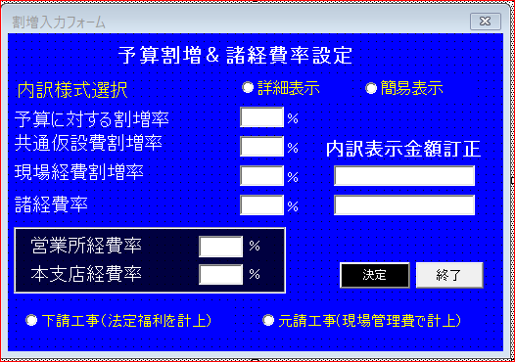

内訳記述方法を選択

①詳細表示・元受け を選択すると
 | 共通仮設、現場管理費等が内訳書に記入されます。


②簡易表示・元受け を選択すると
 | 諸経費のみが内訳書に記入されます。

下請け工事の場合は 「値引き」の行に「法定福利費」が入ります。
元請け工事の場合は 現場管理費の中に 自社分・下請け工事分を記述願います

作業手順
 |  |  | イメージ画像
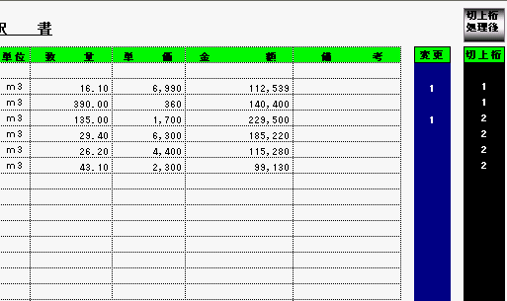

①-a 赤枠の【切上桁】の場所に、数値を入力
 | 「１」を入力すると、単価が１０円単位、「２」は、１００円単位に切り上げ処理を行います
 | また、１式の行は、金額を切り上げ処理をします。
①-b 青枠の【変更】の場所に、数値「１」を入力
 | 「１」を入力すると、実行予算の単価の入力処理を行います
 | 割り増しを掛けても 影響されません。

②【切上桁処理後】ボタン
 | 予算に対する割増率
 | 直接工事費迄の単価・金額に割り掛けする割合を記入
 | 共通仮設費・現場経費割増率
 | 最近は、共通仮設をどこまで含めてるか顧客と折衝する場合は、この部分を【０】
 | にした方が良いでしょう。
 | 諸経費率
 | 経費率は、貴社判断で・・・

 | 営業所経費率
 | 貴社の実行予算に計上すべき経費率
 | 本支店経費率
 | 貴社の実行予算に計上すべき経費率
③法定福利費 値引き金額入力
 | 法定福利費の場合は 積み上げ金額でも Okですが 下記計算フォーム使用も可
 | 値引き欄にマイナスを付けて入力し、工事費金額を丸めます
 | 「工種
 | 「法定福利費」は手計算（労務費種別、人数）より算出してもOKですが、国交省・農林水産省から公告済データを
 | 使用することが可能です。
 | 「法定福利費」ボタンクリックする
 | 「法定福利費計算」が表示されるので 該当工種を選ぶと自動で計算されます。

 | 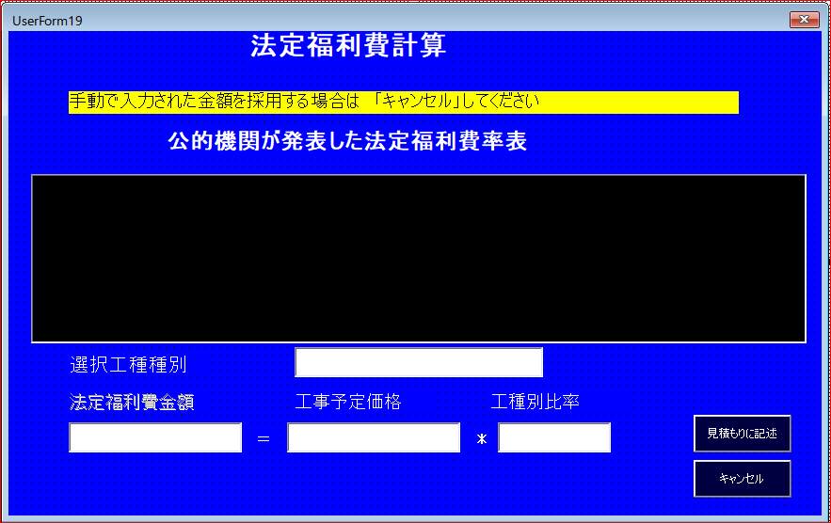

 | 工種に「法定福利費」が表示されている。その欄に上記計算結果が記入されます。
 | 工事費合計を 丸めた金額にするには この欄の金額増減させてください。

④再度【切上桁処理後】ボタン入力
 | これにより、見積書表紙に対する工事金額が決定されます。
 | また、実行予算内訳書の営業所経費・本支店経費・粗利益予定額が記入されます。

見積書・実行予算書も一応出来上がりました。
顧客と交渉段階で再見積をしますが、作業手順はいつも同じです。
工事金額決定後は、予算内訳書の請負額（工事金額）を記入すれば、予算書となります。
稟議書・出来高調書は、楽々作成できますよ。

⑤予算内訳書に 法定福利費を記入する。
下請け工事の場合は 内訳書に法定福利費計上した場合のみ 予算内訳書にも記載されます。
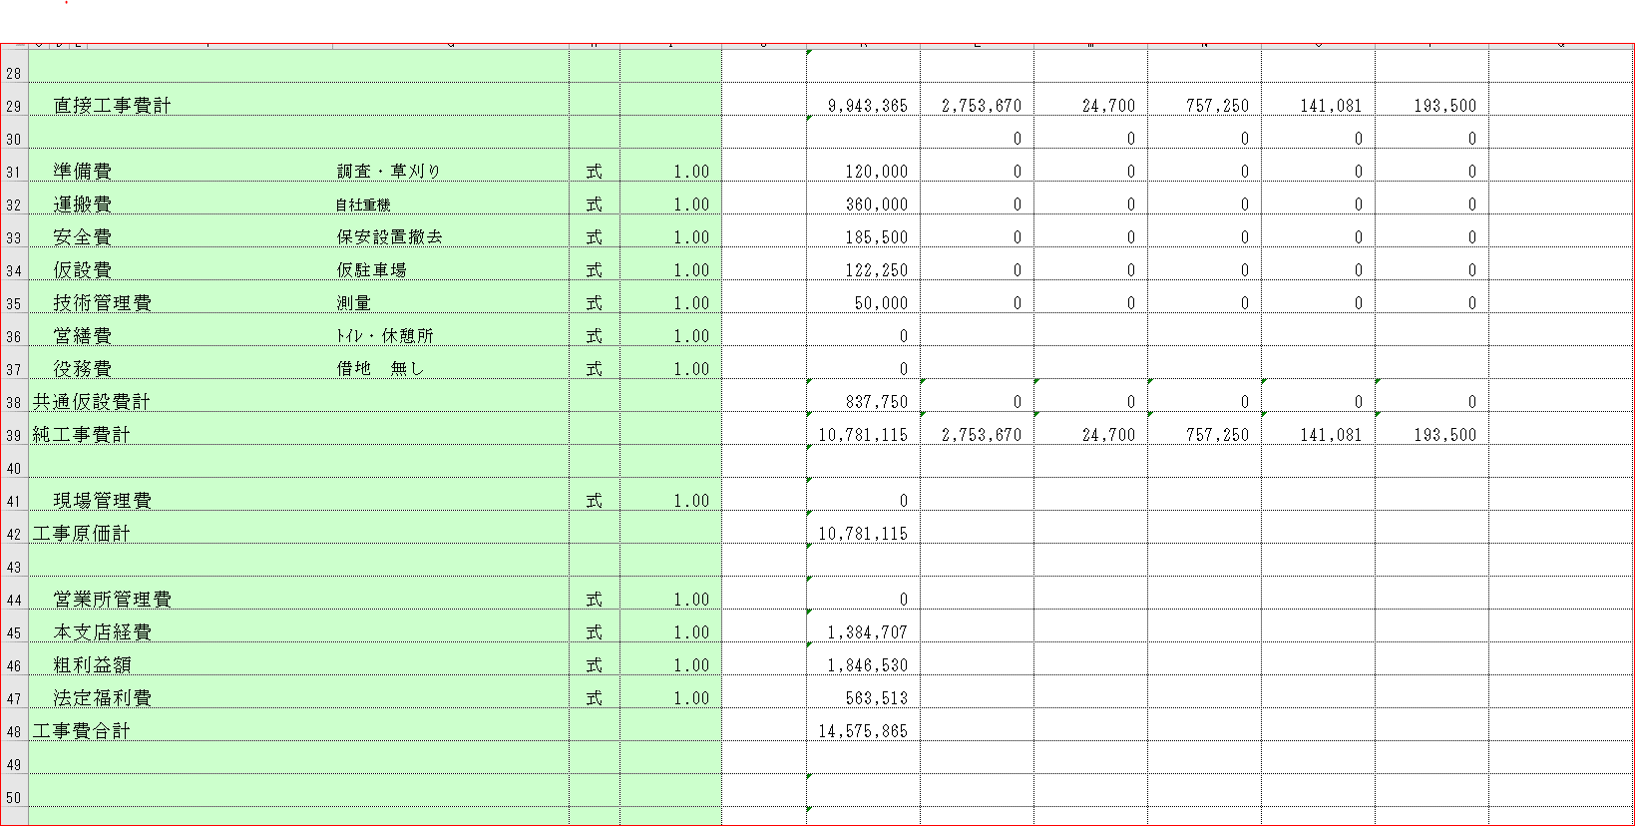

⑥元請けの場合
元請け工事の場合は ㋐直接工事費に対して 経費率（法定福利費予想分をプラスして）内訳書作成する。
㋑現場経費に 法定福利費（予想分）を計上する。
㋐ ㋑どちらかを採用願います。

 |  | 添付内訳書の作成

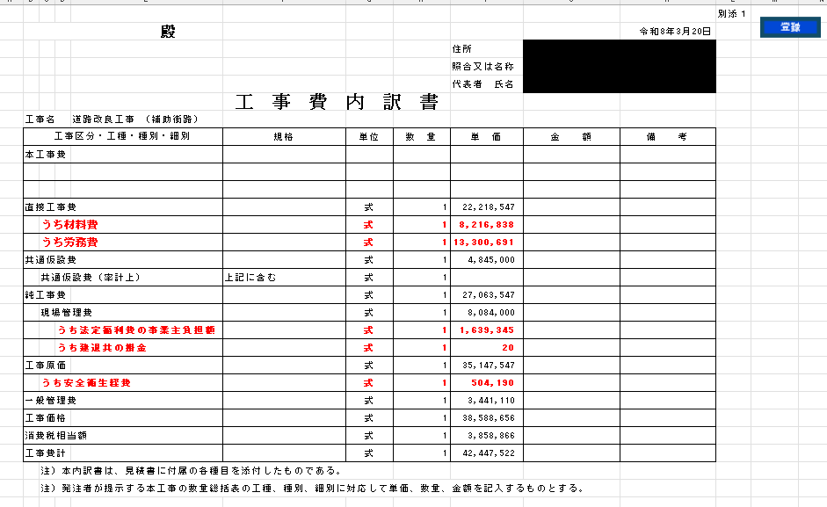
⓵ 添付内訳書の参考表です。

⓶ 8年度より 公共工事入札時に 下記の費目を明示しなければならなくなった。
これにより 自社下請見積りの場合も 元受けから同様に要求されるでしょう。
１．直接工事費の中で
材料費
労務費
２．**現場管理費内
法定福利費の事業主負担
建退共の掛金
３．工事原価計
安全経費
⓷ 見積り提出時に 今までの見積書のほかに 上記金額記入した「添付内訳書作成」
を作成した。
⓸ fs積算Systemでの操作方法
１．予算内訳書・見積内訳書が 作成済
２．Main画面の 予算・見積作成業務の [6番 添付内訳書の作成]ボタンをクリック
３．「添付内訳書作成」が呼び込まれ
４. 建退共未加入率、労災保険料率、社員の現場振替給与 3点を入力
５.「各種目」ｼｰﾄで 材料費・労務費は 予算内訳書から記述される
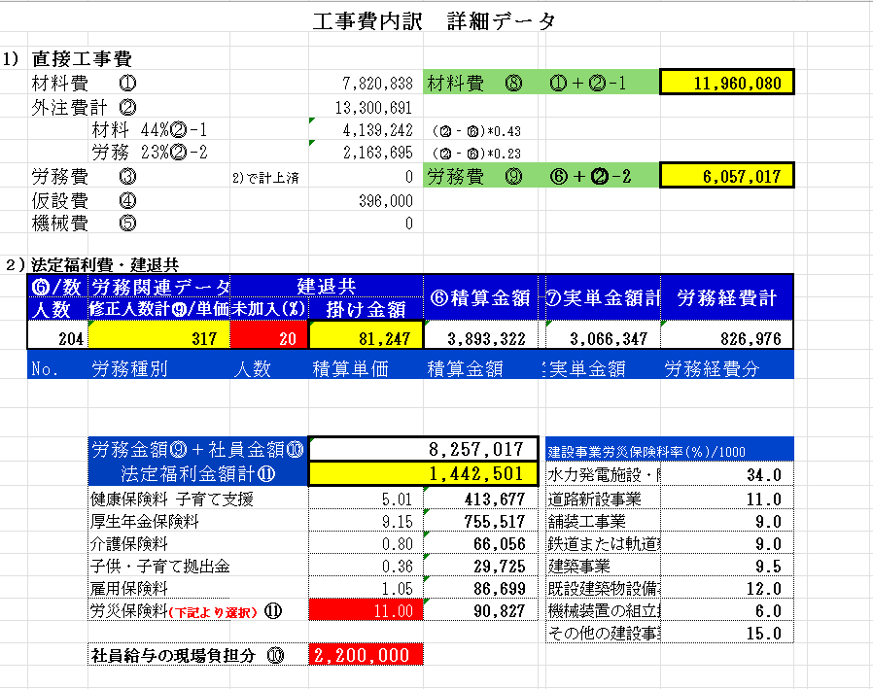

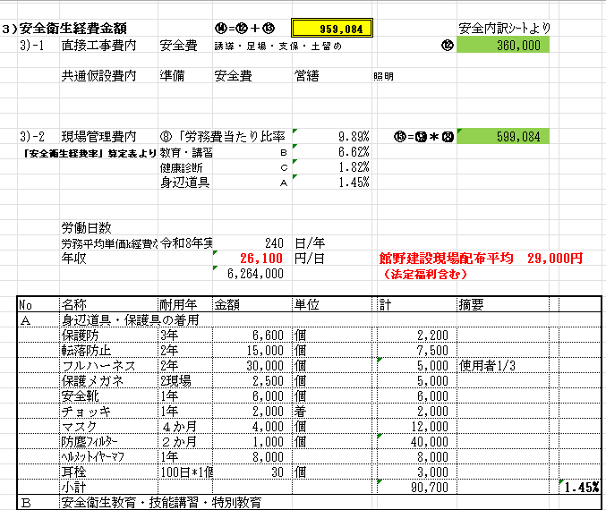

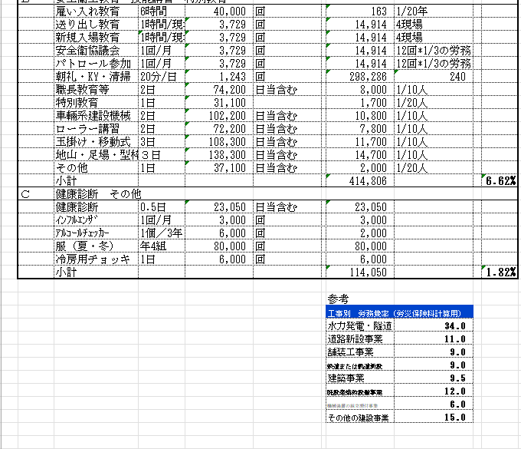

建退共掛金は 加入率・労務人数より計算される
労災保険料は 労務費＊工事種類率分で計算される
法定福利費は （労務費＋社員給与）＊各費目率分 合計計算
労務費の積算単価・実質単価の差額金額も計算されます（外注経費に充当される）
６．「現場経費」ｼｰﾄの各場所にも記述されますので
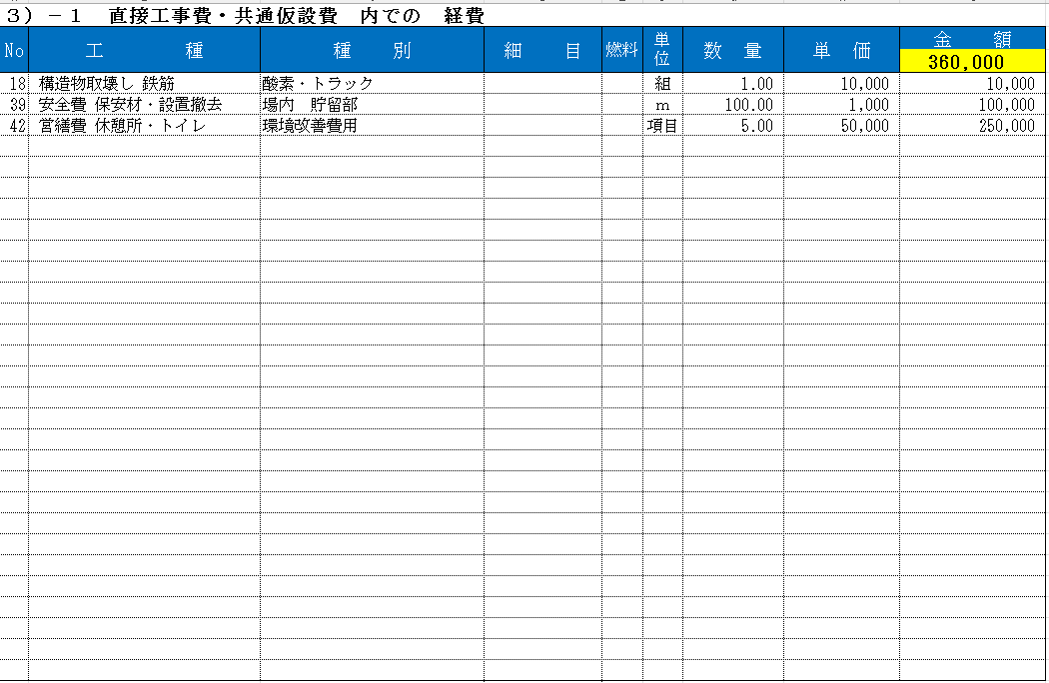

再チェックおねがいします
⓹ 安全経費の経費率について
元受け・発注者から提示要求される可能性があり
自社専用安全経費率算定表を作成しておいた方が良いでしょう

 |  |  |  | サンプル資料

資材・外注単価をコピー
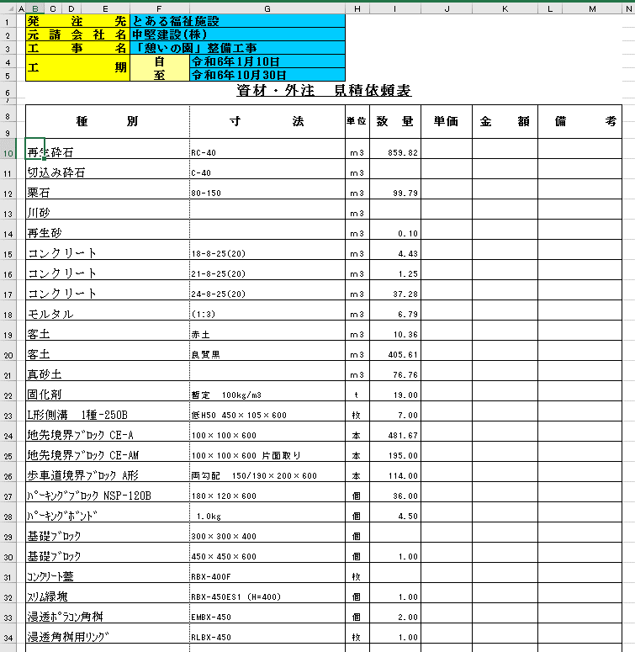
見 積 書 作 成 業 務

 | 資材・外注単価をコピー・貼り付け | 戻る

資材・外注データを代価表・単価表に貼り付けるには、右クリックし「資材外注選択」を
クリックします。

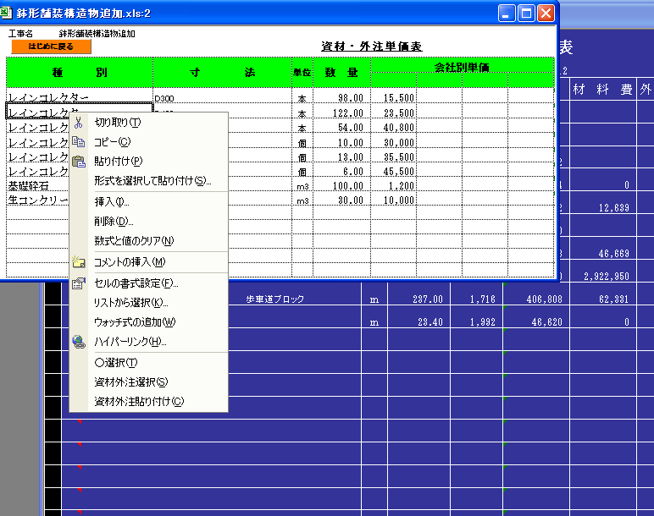
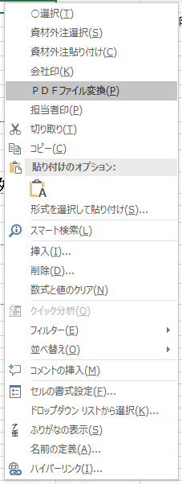

次に、代価表、単価表の指定行をクリック後に、「資材外注貼り付け」を選択しクリック
すると、その行、種別・細目・単位・単価が記入されます。

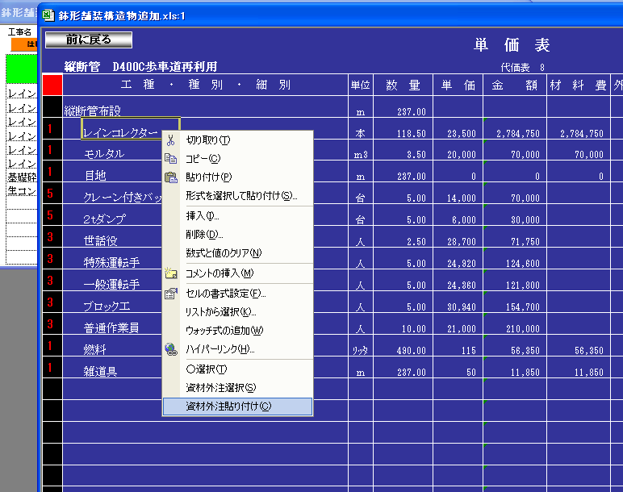

 | 資材・外注使用数量計算

代価表・単価表に資材・外注数量が記入された場合、各資材・外注の数量を一気に
計算し、下記表の数量欄に記入されます。
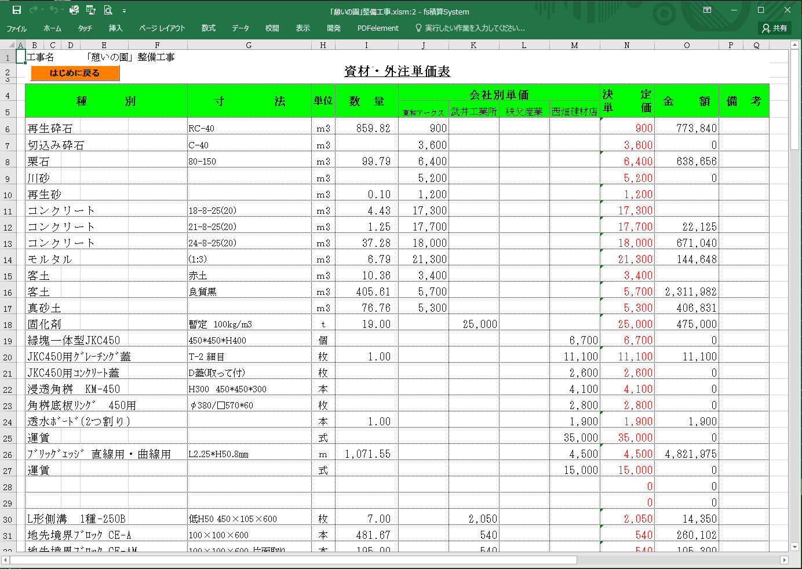

この資材・外注単価表を利用し 見積もり依頼するときは 補助業務2番の「資材外注の見積り依頼
下記のエクセルファイルが作成され 「資材外注依頼」＞「工事件名」ﾌｫﾙﾀﾞに登録されます。
資材・外注毎・・見積もり依頼相手毎に 種別を整理しファイル作成してください

現場経費での操作説明
見 積 書 作 成 業 務

 |  | 現場経費での操作説明 | 戻る

現場経費に計上項目
 | 発注者に対して「法定福利費」を工事費内での処理のため 表に表示しません。しかし実施予算作成する場合は 現場経費に
 | 計上する。同様に建退共掛金・労災保険料金も計上する。

 | 実行予算書作成し 直接工事費・共通仮設費が 作成されれば 工事内の 材料費・人件費・機械費・仮設費・外注費そして
 | 「下請け経費」も把握し 下請け発注金額予想も可能。

 | 下記を「Click」

Ａ｝元請け工事・下請け工事のうち 元請け工事を選択。
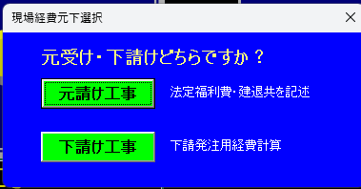

①建退共未加入 (10～20%） ⓶社員給与（法定福利計算のため） ⓷労災保険料率入力
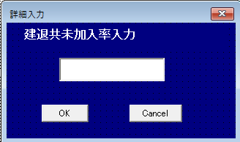
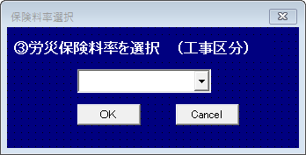

この結果 下記のように 労務種別・金額・人数を把握する。
外注費の中にも 材料費・労務費が含まれている事も考慮し材料費計・労務費計を得る（黄色枠）
労務単価は 割り増ししてあるので 実単価との差額もチェック
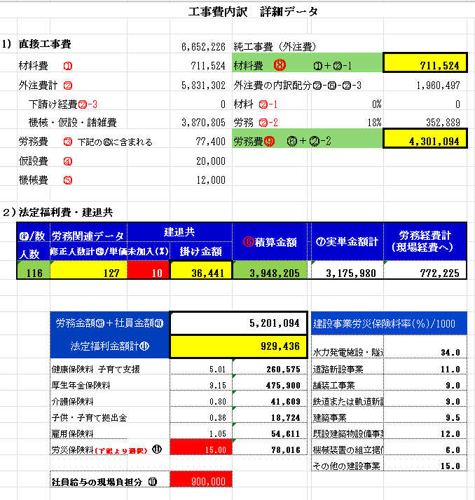

 |  |  |  | <--非表示の表にて上記データを取得

労務の人数と建退共未加入より 建退共掛金を計算
監理社員の人件費と直工費労務費を加えた労務費に 法定福利費率を乗算し法定福利費金額を得る
安全衛生経費計算は ⓵工事費内での金額⓶労務費に対する安全衛生経費率より計算する

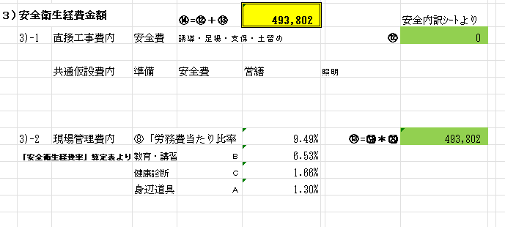

一人当たりの安全衛生経費率（暫定）
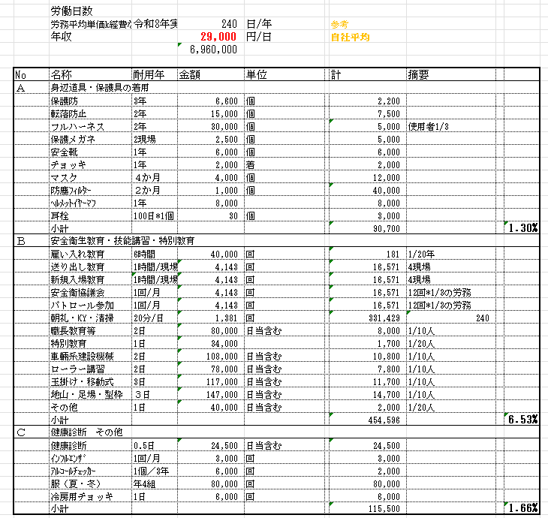

 | 上記の結果から 現場経費には 下記の ように記述される（別サンプル採用）
 | 労災保険料計算コマンドの裏には 労務費計が記入され 上部には 社員と労務の合計金額
 | 法定福利費ﾁｪｯｸコマンドは 国交省・農水省のデータで計算ですが 労務費が計算される場合は 労務費＊16.0～16.5％
 | での計算結果がOKでしょう。下請け工事の場合同様に計上。
 | 建退共掛金金額は 労務人数（未加入考慮済）＊320円/人日 で計上
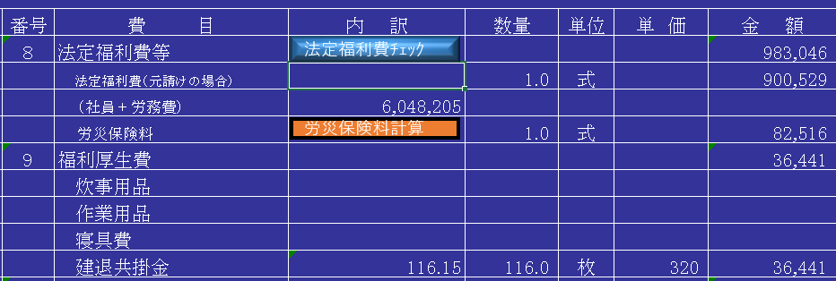

 | 安全衛生経費の金額は 下記の欄に計上します。労務単価に含まれると考えると記述不要と思います。

B｝下請け工事を選択。
 | 元請け工事とほぼ同様ですが 法定福利費・建退共・安全衛生経費については 未記入にします。
 | 下請け発注予定（総額）に関するシュミレーションをやってみることが可能

 | （A) 直工費または純工事費の金額（材工または外注・労務）
 |  | 元請工事の場合は 直工費（外注）が計上されます。工事に合わせて変更してください
 |  | 下請け工事では 表示されませんので 予算内訳書から 必要工種を記載願います
 | （B) 下請け世話役・社員分給与
 |  | 現場での日々の打ち合わせを行う世話役・もしくは監理社員の金額計上
 | （C) 諸経費率＊（労務単価割増減の金額）
 |  | 労務差額分を控除し 実質の発注予定のため 経費率を増減しシュミレーションし金額を得る
 | （D) 労務差額分
 |  | fs積算Systemでは 労務単価を割り増ししているため その割増金額累計を記載
 | （E) 直工費に 「下請け経費」1式 で 計上済金額集計分
 |  | 直接工事費内で 工種毎に「下請け経費」1式 （外注費計＊％）で計上している金額の総合計を記載
 |  | gaityuu
 | （F) この結果実際は 純工事費（または直工費）に対してどれだけの経費なっているか判断できる
 | 諸経費率の増減で 下請け発注金額を決定可能
 | 上記例では 材料別途で計算され発注予定金額 5,831,302+1,810,684＋（労務金額5,100,000＊法定福利費率）
 | 材料込の場合は 予算内訳書で 材料費を計上すればよいでしょう。

印刷

 | 見 積 書 作 成 業 務
 |  |  | 印 刷 |  | 戻る

 |  | 見積書・実行予算書の印刷が可能です。



● | 見積書印刷

 | 印刷用フォームが表示されます。

 | ①表紙＆内訳書（記載されたページ分）を連続印刷できます。
 | 上記の割増率決定で、金額が登録されていなければなりません。
 | 内訳書は 1ページ当たり 30行で、記入済み分のページが印刷されます。

 |  | 

 | ②共通仮設費内訳
 | 共通仮設費項目の準備費、運搬費、安全費、仮設費、技術管理費、営繕費、役務費と現場経費内訳を印刷します。
 | 取り決めの際、直接工事費分以上に、共通仮設費項目や現場経費分の詳細内訳を必要とする場合に印刷します。
 | ※ 共通仮設費の内訳印刷は、共通仮設費、現場管理費の割増率が「０」でなければ印刷しません。



● | 実行予算書印刷

 | 「実行予算内訳書」、「資材単価表」「代価表」が連続印刷されます。
 | それぞれ、Ａ４で記入されたページ迄印刷するよう設定されます。

● | 予算書Excelﾌｧｲﾙ化 （Ver10.6以降）

 | 下記項目を表に組み込みし１つのﾌｧｲﾙにしました。
 | 工種の多い場合は 終了まで時間がかかる場合があります。

 | ① | 表紙 |  | 工事件名・発注先・担当者名等
 | ② | 実行予算内訳書
 | ③ | 資材外注単価表
 | ④ | 現場経費
 | ⑤ | 代価表 |  | 工種・共通仮設項目
 |  | 1sheet当たり20ページづつ記載されます
 | ⑥ | 単価表 |  | 代価表の詳細
 |  | 1sheet当たり20ページづつ記載されます

見積書・ 実行予算書Mail送信

見 積 書 作 成 業 務
 | 見積書・実行予算書E-mail送信 | 戻る

このプログラムには Excel起動し「開発」「Visual Bacic」「ツール」「参照設定」の
「Microsoft CDO for Windows 2000Librarv」にチェックが必要になります。
送信メール設定をしておけば メール専用アプリを起動せずに 「fs積算System」より
添付ファイル共に送信可能となります。

E-mailにて見積書・実行予算書を送信可能です。送信前に、「提出用見積書作成」
業務を行って下さい。見積金額が決定されていない場合や工事名が登録されていな
い場合はきません。、作成で作成されたファイル名は、「工事件名＋E-mail用内訳書」
となり「Mail内訳」フォルダに登録されます
見積書には、「見積り条件書」が、記入されてる必要があります。

実行予算書は 「実行予算内訳書」画面で 右端上部の 「Mai用実行予算書ファイル作成」
ボタンで「工事件名＋Mail用実行予算内訳書」ファイルとして作成され「実行予算」フォルダに
記録されます

表題の欄には、「（工事件名）の見積書送付 又は 予算書送付」と表示されます。
選択ボタンで ファイルを選択すると 表示もされます
宛先は、リストボックスに表示された既に登録してある会社名、mailアドレスの中か
ら選択する。（次に「送信」コマンドにより、見積依頼書を添付した状態で、
インターネットに接続しＭａｉｌ送信されます
送信本文は 自由に書き込み変更可能です
 | 見積書・実行予算書E-mail用送信

フォルダ設置の確認

補 助 業 務
 |  | フォルダ設置の確認 | 戻る

基本は 下記画像「ﾌｫﾙﾀﾞの初期設定」通りでお願いします。
「fs積算System」登録は Cドライブに「fs積算」フォルダが設置されるのが
基本です
まず、初めに確認するところです。この設定が間違うと、見積説明、出来高調書、E-mail操作、見積
遍歴など外部ファイル起動ができなくなってしまいます。

● | 基本フォルダ
 | 初期状態は「c:\ｆｓ積算\」になってると思いますが、違うフォルダにｆｓ積算Ｓｙｓｔｅｍファ
 | イル群を設置した場合、 テキストボックス（この場合c:\工事部\fsCivil\積算\）上にカー
 | ソルを持って行きＷクリックすると、現在起動したファイルのフォルダに変わりますので「Ｏ
 | Ｋ」をクリックする。一度上書き保存しておく。

● | 保存先フォルダ
 | 見積もりや実行予算作成している物件を保存しておくフォルダを指定します。
 | 例えば、「c:\fs積算\」の下部に「data」フォルダを作り、その場所に保存しようとすれば、「
 | c:\fs積算\data\」となっています。

※ | 「\」を最後に付けるの忘れないで下さい。半角英数文字です。

会社名・作成者登録
 | 補 助 業 務
 |  | 会社名・作成者登録 | 戻る

 | スタートすると表示される会社名登録画面です。
 | 会社名、住所、提出部署、代表者又は営業所長名、電話番号、FAX番号、見積担当者名を
 | 記入する。ここで記入された内容は、見積書の表紙部分や単価表、実行予算書のフッターに
 | 記入されます。一度記入されると、次回からは「終了」ボタンを押しても記述済み内容は、変わ
 | りません。

※ | 代表者又は営業所長名の役職名変更、使用者名の変更は、Main画面の「役職名変更」「積算担当」
 | のボタンをクリックすると、インプットボックスが表示されこの中に記入願います。
 | この変更があった場合、次回以降も同じ内容でよければ、「上書き保存」を行ってください。


 | Mail関連登録について
 | ①見積もり書の送信 ②予算内訳書の社内への送信 ③資材・外注先への見積もり依頼
 | ができます。あなたが契約してるメールサーバーを使用して Excelファイル添付します。
 | 注意）送信メールの設定は 契約書確認の上登録願います。パスワード 及び 暗号化番
 | ールサーバーを使用して Excelフ入力したデータは 記憶されてます。

受注報告書作成
補 助 業 務
 | 受注報告書作成 | 戻る

保存先フォルダは、「受注報告書」で設定したフォルダになります。
保存名は、工事件名入力の工事名「下の段」の名前となります。
基本部分の入力のみとなりますので、不足部分は、再度開き、記入願います。


工事名が表示されています。よければOK
上記の保存先フォルダに登録されます。

見積依頼書の送信

補 助 業 務

 |  | 見積依頼書の送信 | 戻る

● | 対応mailアプリ
 | Excel 付属 マクロ＞ツールの中の「Microsoft CDO for Windows Library」を
 | 使用して 一般のメールアプリは使用していません

● | 見積依頼書の送信をする条件
 | ｆ資材外注依頼」フォルダに「工事件名」フォルダが作成されています
 | １）資材単価表に材料名、外注工種、単位、数量が記入されている事。
 | ２）「工事件名.xls」で保存登録されている事

● | 操作方法
 | 表題の欄には、「資材・外注見積依頼」と表示されます。この表題が御使用の
 | メールアプリの件名に記入されます。
 | 本文は 自由にメッセージ記述可能です。
 | 次に「送信」コマンドにより、見積依頼書を添付した状態で、
 | (資材・外注ﾃﾞｰﾀ作成）
 | このコマンドより 積算中の資材・外注単価表を コピーし必要事項（工事名。工期。工事場所
 | 工期。工事場所）資材・外注依頼書が作成されます。
 | 外注。資材見積もり依頼先毎に 基本の資材・外注依頼書 より 作成しファイル登録します。
 | たとえば ●●工事資材外注依頼書（2次製品会社名） として登録
 | （添付ファイルの選択）
 | 見積もり依頼する会社毎に 先ほど作成した依頼書を選択する
 | （添付）
 | リストボックスに表示された既に登録してある会社名、mailアドレスの中から選択する。

 | 次に「送信」コマンドにより、見積依頼書を添付した状態で送信されます
 | 見積もり依頼先業者ごとに 行う。
 |  | (イメージ画）

Ｅ-Mai・会社名登録

補 助 業 務

 |  | E-Mail・会社名登録 |  | 戻る

E-Mail、会社名、担当者名を登録する画面です。
順番に登録願います。E-Mailアドレスは大文字や小文字、数字、英字に気を付けて下さい。
もし一番下の担当者名を入力後リターンキーを押し確定すると、次の入力画面となりますので続け
て入力可能です。スピンボタン（左右の矢印）で既に登録済みのデータを参照したり訂正が可能で
す。
※ | 「名刺管理データより登録」
 | 拙作「名刺管理system」のデータより一気に登録することもできます。
 | 2010年から 使用せず

 | 各メールソフトより メールデータを利用することも可能
 | Excelファイルで E-mail、会社名、担当者名をsheets（”顧客名簿”）を作成し
 | 「名刺管理データより登録」ボタンで 一気に登録可能


 |  |  | （イメージ画）

出来高稟議書操作関係
 | 補 助 業 務

 |  |  | 出来高調書・稟議書操作関係
 |  |  |  |  |  | 戻る


 | ○出来高調書作成
 | ● | 出来高調書作成条件
 |  | 「工事件名.xls」で保存登録されている事。金額が計算済みである事。

 | ● | 対元請け用（見積内訳を記載）、社内用（実行予算内訳を記載）
 |  | 計算式等詳細部分は後ほど手入力お願いします。
 |  | 出来高調書は、「工事件名出来高調書」名で、保存先フォルダに保存されます。

 | ● | 作成する場合は、「作成」。 表示させる場合は「表示」
 |  | 累計出来高数量が基本入力部となるよう作成されています。
 |  | 各工種ごとに計算式が入ります。さほど修正はしなくても良いでしょう。


● | 発注者、工事件名、担当者名が自動的に入力されています。
 | 月度を入力し、「月度作成」ボタンで以前の入力した累計出来高を前回迄にコピーし新月シートを
 | 作成します



 | ○稟議書作成


 | 実行予算書の表紙部分です。必要部分は、自動で記入されますが、不足部分は、手入力して下さい。
 | 保存場所は、「実行予算書」フォルダです。名前は「工事件名＋実施予算書」になります。

追加
 | ○原価分析書作成
 | 実行予算書より原価分析書を作成可能。必要部分は、自動で記入されますが、不足部分は、手入力し
 | て下さい。保存場所は、「原価分析書」フォルダです。名前は「工事件名＋原価分析書」になります。

追記（1）
 | 出来高調書作成方法
 | 「fs積算System」の「出来高調書作成」より、「基本」ｼｰﾄに実行予算のデータが、
 | 「表紙」部分には、発注者・工事件名が記入されます。

 |  |  |  | サンプル画面




 | 不足部分を手入力願います。
 | 例えば、５月から開始する場合は、「基本」シートには、記入せず、「表紙」シートのＳｈｅｅｔ追加
 | の右側のテキストボックスに「５」を入力し、「月度作成」コマンドを押す。
 | 「５」シートが追加されますので、このシートの累計出来高の数量欄に出来高を入力する。
 | ６月の出来高調書作成の時は、同様にテキストボックスに「６」を入力後「月度作成コマンド」
 | ５月の累計が、６月の前回迄出来高に記入されます。
追記（2）
 | 原価分析書作成方法
 | 原価分析書は、実行予算書が承認されなければなりません。
 | 工事実施予算書は、「fs積算System」の「工事実施予算書作成」コマンドにより作成。
 | 該当工事の工事実施予算書を開き「原価分析に記入」コマンドにより行うと自動記録してくれます。


 | 作成された、原価分析は、「原価分析」フォルダに「工事件名＋原価分析書」で登録されます。

 |  |  |  | サンプル画面


原価分析書 |  |  |  |  | 支払明細書



 | 「実施工事予算書」の内容が、原価分析に記入されます。不足部分は、追加入力願います。
 | 毎月の原価分析は、「出来高調書」と同様に行います。
 | 例えば、５月から開始する場合は、「基本」シートには、記入せず、「表紙」シートのＳｈｅｅｔ追加
 | の右側のテキストボックスに「５」を入力し、「月度作成」コマンドを押す。
 | 「５」シートが追加されますので、このシートの累計出来高・支払い原価を入力する。
 | ６月の原価分析書作成の時は、同様にテキストボックスに「６」を入力後「月度作成コマンド」
 | ５月の原価計が、６月の前回迄原価に記入されます。

 | 次に「支払い明細」シート記入について・・
 | 支払先の列には、リストが表示されるようになっています。支払先業者名は、３０列の７行目
 | 以下に、登録しておくと、リストより選択可能です。手入力も可能。
 | ２列目に請求された金額を記入し、費目別に金額を振り分ける。M列は、戻入（引き去り）等
 | が有った場合に実際に支払われる金額です。
 | 完了後に「原価分析記入」コマンドで、指定月の原価分析書の当月支出欄に記入されます。
 | 不足部分は 手書き入力願います。

 | 上記補助業務関係を登録すると
 | 原価分析・実施予算書・受注報告・出来高調書・請求用出来高調書は 別ファイルの「fsStart.xlsm」
 | の補助業務より呼び込んで作業ができるようなっております

見積遍歴操作関係

補 助 業 務

 | 見積遍歴操作関係 | 戻る

見積作成後、データを登録するか参照するかをします。

作成の場合は、「工事件名．Ｘｌｓ」で保存登録されていなければなりません。
全て追加登録されます。同じ物件を修正して再提出の場合、追加登録される訳で、提出日、見積
金額参照できます。

見積条件
補 助 業 務

 |  | 見 積 条 件 |  |  |  |  | 戻る

見積書添付する場合に利用できます。
元請け、自社の負担を明示するもので、
 | 1 | 貴社 | 2 | 当社 | 3 | 貴社・当社両方です
作成後は 上書き保存願います


見積もり書に添付されるときは 区分 凡例は ない状態のシートで 添付されます

関連補助ファイル
補 助 業 務

 |  | 関連補助ファイル | 戻る

本体ﾌﾟﾛｸﾞﾗﾑの補助のためのﾌｧｲﾙです。

A) fs積算Systemの スタート画面
 | ショートカット用のコマンドが ありますのでクリックするとディスクトップに表示されます
 | この画面は 積算はもちろん 管理項目も 行うことのできる 総合画面となってます



Click

Menu 部をクリックすると 下記が 表示されます


下記の項目を選択し作成・月毎報告が可能です。
（１） 注意）部分は 情報保護のための設定です
Excel2016以降のバージョンで Excel本体の設定を行うことになります
（２） 積算＆予算作成業務
「fs積算System」と既に積算済dataから 工事件名を選択し起動させます
（３） 管理業務
積算済dataより 各管理報告書を作成し使用可能になります
⓵受注報告書＞⓶注文書＞⓷実行予算書＞⓸下請け契約稟議書
毎月の管理業務用には
⓹出来高調書＞⑥請求用出来高調書＞⑦原価分析書
（４） 補助業務 以下に説明画面添付
⓵労務単価変更
⓶資材外注総括
⓷MailData編集
 | ⓸過去バージョンを新バージョンに転記（一般向けは無し）

 | 本体ﾌﾟﾛｸﾞﾗﾑの補助のためのﾌｧｲﾙです。

B) 資材外注単価総括
 | 積算済のﾌｧｲﾙから 資材・外注の見積・比較・決定した単価を抜き出した総括表です
 | 左上の「積算ﾃﾞｰﾀファイル選択」ボタンで 目的の見積もりﾌｧｲﾙを選択するだけで シートが追加されます。
 | 番号の部分を左クリックすると 目的のシートが表示されます。



C) 労務単価・法定福利費 各種率設定
 | 前年度使用した単価・今年度の発表された県別発表単価を参考に 自社で採用する単価です。
 | 会社負担分の法定福利費を控除した金額を採用しています。
 | 「fs積算Systemへ登録」ボタンで 基本プログラムへ登録できます。
 | また 下には 各種社会保険料率を記入してあれば 登録により労務金額計算し法定福利費も
 | 計算可能です。


D) 新バージョン転記
 | 旧バージョンを最新の「fs積算System」に転記する。
 | これにより 各種操作が可能となる（ファイル化・添付内訳書作成）


操作手順
１） 「新バージョン転記,xlsm」を起動すると 自動で 最新バージョンの「fs積算System」が読み込まれる
２）過去の積算済工事データ を選択する
３）開始（新規工事名）ボタンをクリックする。
「基本」「予算内訳書」「資材外注単価表」「現場経費」「代価データ」「単価データ」「見積内訳書」の各データ
が読み込まれて 「転記＋積算済工事データ」ファイル名で 登録される

